pr1
Uslovno formatiranje
 | Uslovno formatiranje omogućava da se format ćelija automatski menja na osnovu različitih kriterijuma
 | Primer1: Formatiranje svih ćelija na osnovu njihovih vrednosti

 |  | Industrija | Poljoprivreda | Usluge
 | Januar | 1,309.00 Din. | 1,470.00 Din. | 1,506.00 Din.
 | Februar | 1,377.00 Din. | 1,260.00 Din. | 1,620.00 Din.
 | Mart | 1,573.00 Din. | 1,284.00 Din. | 1,662.00 Din.
 | April | 1,454.00 Din. | 1,188.00 Din. | 1,812.00 Din.
 | Maj | 1,235.00 Din. | 2,450.00 Din. | 1,644.00 Din.
 | Jun | 985.00 Din. | 2,155.00 Din. | 1,597.00 Din.
 | Jul | 1,245.00 Din. | 1,988.00 Din. | 1,544.00 Din.
 | Avgust | 1,385.00 Din. | 1,568.00 Din. | 1,874.00 Din.
 | Septembar | 1,850.00 Din. | 1,974.00 Din. | 1,688.00 Din.
 | Oktobar | 1,755.00 Din. | 2,155.00 Din. | 1,345.00 Din.
 | Novembar | 1,654.00 Din. | 2,245.00 Din. | 1,697.00 Din.
 | Decembar | 1,112.00 Din. | 1,874.00 Din. | 1,488.00 Din.
 | Prosek | 1,411.17 Din. | 1,800.92 Din. | 1,623.08 Din.

1. | Selektovati opseg ćelija za koje će se primeniti uslovno formatiranje (c6:e17)
2. | Izabrati opciju Conditional Formatting u Home traci sa alatkama
3. | U meniju koji se otvara odabrati opciju New Rule...
4. | U otvorenom okviru za dijalog izabrati stavku Format all cells based on their values
5. | Izbarati u okviru opcije Format Style:
 | 2-Color Scale ukoliko želimo podatke formatirati nijansama dve boje
 | 3-Color Scale ukoliko želimo podatke formatirati nijansama tri boje
 | Data Bar ukoliko želimo podatke formatirati pravougaonicima čija je veličina proporcionalna vrednostima ćelija
 | Icon Sets ukoliko želimo podatke formatirati ikonicama (od 3 do 5)
6. | Odabrati minimalne i maksimalne veličine opsega podataka koji će biti obuhvaćeni uslovnim formatiranjem
 | To mogu biti najmanje (najveće) vrednosti, određeni broj, procenat ili formula
7. | Odabrati odgovarajuće boje

 | Izmena postojećeg uslovnog formata se vrši izborom opcije Conditional Formatting - Manage Rules...
 | Opcija Show formatting rules for Current selection će pokazati sva pravila uslovnog formatiranja za prethodno selektovano područje
 | Opcija Show formatting rules for -odgovarajući radni list- će pokazati sva pravila uslovnog formatiranja za odabrani radni list

 | Slučaj A
 | Uslovno formatirati podatke u dve boje (zelena i narandžasta), od najmanje do najveće vrednosti.

 | Izgled tabele |  |  |  | Odabrane opcije
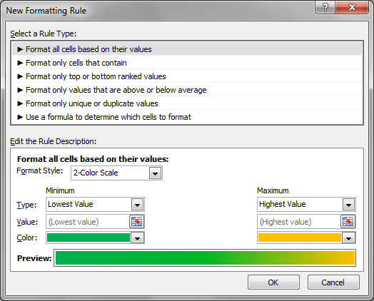
 |  | Industrija | Poljoprivreda | Usluge
 | Januar | 1,309.00 Din. | 1,470.00 Din. | 1,506.00 Din.
 | Februar | 1,377.00 Din. | 1,260.00 Din. | 1,620.00 Din.
 | Mart | 1,573.00 Din. | 1,284.00 Din. | 1,662.00 Din.
 | April | 1,454.00 Din. | 1,188.00 Din. | 1,812.00 Din.
 | Maj | 1,235.00 Din. | 2,450.00 Din. | 1,644.00 Din.
 | Jun | 985.00 Din. | 2,155.00 Din. | 1,597.00 Din.
 | Jul | 1,245.00 Din. | 1,988.00 Din. | 1,544.00 Din.
 | Avgust | 1,385.00 Din. | 1,568.00 Din. | 1,874.00 Din.
 | Septembar | 1,850.00 Din. | 1,974.00 Din. | 1,688.00 Din.
 | Oktobar | 1,755.00 Din. | 2,155.00 Din. | 1,345.00 Din.
 | Novembar | 1,654.00 Din. | 2,245.00 Din. | 1,697.00 Din.
 | Decembar | 1,112.00 Din. | 1,874.00 Din. | 1,488.00 Din.
 | Prosek | 1,411.17 Din. | 1,800.92 Din. | 1,623.08 Din.

 | Slučaj B
 | Uslovno formatirati podatke u tri boje (crvena, žuta, plava)
 | Nijansiranje otpočeti sa vrednošću 1300, srednje vrednosti određene su procentom (50%) a završiti sa najvećom vrednosti
 | Izgled tabele |  |  |  | Odabrane opcije

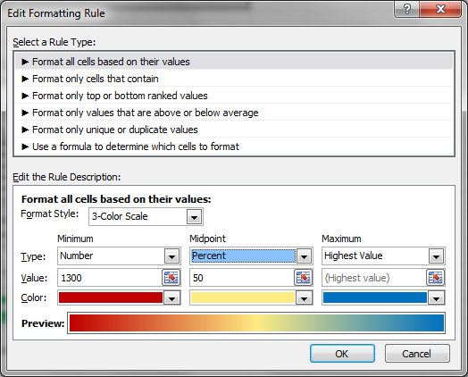
 |  | Industrija | Poljoprivreda | Usluge
 | Januar | 1,309.00 Din. | 1,470.00 Din. | 1,506.00 Din.
 | Februar | 1,377.00 Din. | 1,260.00 Din. | 1,620.00 Din.
 | Mart | 1,573.00 Din. | 1,284.00 Din. | 1,662.00 Din.
 | April | 1,454.00 Din. | 1,188.00 Din. | 1,812.00 Din.
 | Maj | 1,235.00 Din. | 2,450.00 Din. | 1,644.00 Din.
 | Jun | 985.00 Din. | 2,155.00 Din. | 1,597.00 Din.
 | Jul | 1,245.00 Din. | 1,988.00 Din. | 1,544.00 Din.
 | Avgust | 1,385.00 Din. | 1,568.00 Din. | 1,874.00 Din.
 | Septembar | 1,850.00 Din. | 1,974.00 Din. | 1,688.00 Din.
 | Oktobar | 1,755.00 Din. | 2,155.00 Din. | 1,345.00 Din.
 | Novembar | 1,654.00 Din. | 2,245.00 Din. | 1,697.00 Din.
 | Decembar | 1,112.00 Din. | 1,874.00 Din. | 1,488.00 Din.
 | Prosek | 1,411.17 Din. | 1,800.92 Din. | 1,623.08 Din.
 | Sve vrednosti manje od minimalne prikazane su istom bojom

 | Slučaj C
 | Uslovno formatirati podatke uz pomoć pravougaonika sive boje, sa okvirom crvene boje
 | Formatiranje se vrši za sve podatke od najmanjeg do maksimalnog koji iznosi 80%
 | Izgled tabele |  |  |  | Odabrane opcije
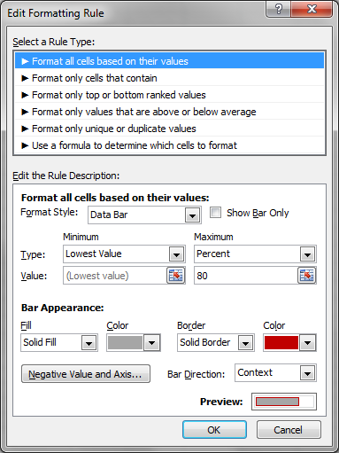
 |  | Industrija | Poljoprivreda | Usluge
 | Januar | 1,309.00 Din. | 1,470.00 Din. | 1,506.00 Din.
 | Februar | 1,377.00 Din. | 1,260.00 Din. | 1,620.00 Din.
 | Mart | 1,573.00 Din. | 1,284.00 Din. | 1,662.00 Din.
 | April | 1,454.00 Din. | 1,188.00 Din. | 1,812.00 Din.
 | Maj | 1,235.00 Din. | 2,450.00 Din. | 1,644.00 Din.
 | Jun | 985.00 Din. | 2,155.00 Din. | 1,597.00 Din.
 | Jul | 1,245.00 Din. | 1,988.00 Din. | 1,544.00 Din.
 | Avgust | 1,385.00 Din. | 1,568.00 Din. | 1,874.00 Din.
 | Septembar | 1,850.00 Din. | 1,974.00 Din. | 1,688.00 Din.
 | Oktobar | 1,755.00 Din. | 2,155.00 Din. | 1,345.00 Din.
 | Novembar | 1,654.00 Din. | 2,245.00 Din. | 1,697.00 Din.
 | Decembar | 1,112.00 Din. | 1,874.00 Din. | 1,488.00 Din.
 | Prosek | 1,411.17 Din. | 1,800.92 Din. | 1,623.08 Din.
 | Sve vrednosti od 80 do 100% prikazane su istim pravougaonicima

 | Slučaj D
 | Uslovno formatirati podatke uz pomoć 4 ikonica

 | Izgled tabele |  |  |  | Odabrane opcije
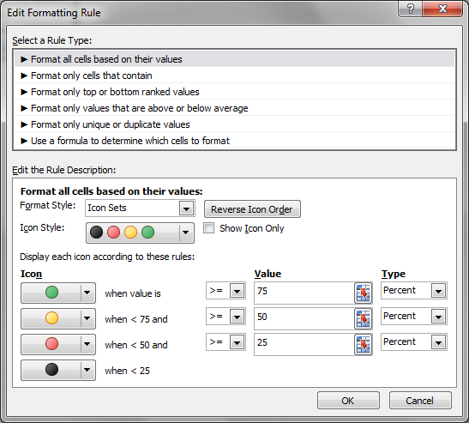
 |  | Industrija | Poljoprivreda | Usluge
 | Januar | 1,309.00 Din. | 1,470.00 Din. | 1,506.00 Din.
 | Februar | 1,377.00 Din. | 1,260.00 Din. | 1,620.00 Din.
 | Mart | 1,573.00 Din. | 1,284.00 Din. | 1,662.00 Din.
 | April | 1,454.00 Din. | 1,188.00 Din. | 1,812.00 Din.
 | Maj | 1,235.00 Din. | 2,450.00 Din. | 1,644.00 Din.
 | Jun | 985.00 Din. | 2,155.00 Din. | 1,597.00 Din.
 | Jul | 1,245.00 Din. | 1,988.00 Din. | 1,544.00 Din.
 | Avgust | 1,385.00 Din. | 1,568.00 Din. | 1,874.00 Din.
 | Septembar | 1,850.00 Din. | 1,974.00 Din. | 1,688.00 Din.
 | Oktobar | 1,755.00 Din. | 2,155.00 Din. | 1,345.00 Din.
 | Novembar | 1,654.00 Din. | 2,245.00 Din. | 1,697.00 Din.
 | Decembar | 1,112.00 Din. | 1,874.00 Din. | 1,488.00 Din.
 | Prosek | 1,411.17 Din. | 1,800.92 Din. | 1,623.08 Din.

pr2
Uslovno formatiranje
 | Uslovno formatiranje omogućava da se format ćelija automatski menja na osnovu različitih kriterijuma
 | Primer1: Formatiranje samo onih ćelija koje zadovoljavaju određeni uslov

 |  | Industrija | Poljoprivreda | Usluge
 | Januar | 1,309.00 Din. | 1,470.00 Din. | 1,506.00 Din.
 | Februar | 1,377.00 Din. | 1,260.00 Din. | 1,620.00 Din.
 | Mart | 1,573.00 Din. | 1,284.00 Din. | 1,662.00 Din.
 | April | 1,454.00 Din. | 1,188.00 Din. | 1,812.00 Din.
 | Maj | 1,235.00 Din. | 2,450.00 Din. | 1,644.00 Din.
 | Jun | 985.00 Din. | 2,155.00 Din. | 1,597.00 Din.
 | Jul | 1,245.00 Din. | 1,988.00 Din. | 1,544.00 Din.
 | Avgust | 1,385.00 Din. | 1,568.00 Din. | 1,874.00 Din.
 | Septembar | 1,850.00 Din. | 1,974.00 Din. | 1,688.00 Din.
 | Oktobar | 1,755.00 Din. | 2,155.00 Din. | 1,345.00 Din.
 | Novembar | 1,654.00 Din. | 2,245.00 Din. | 1,697.00 Din.
 | Decembar | 1,112.00 Din. | 1,874.00 Din. | 1,488.00 Din.
 | Prosek | 1,411.17 Din. | 1,800.92 Din. | 1,623.08 Din.

1. | Selektovati opseg ćelija za koje će se primeniti uslovno formatiranje (c6:e17)
2. | Izabrati opciju Conditional Formatting u Home traci sa alatkama
3. | U meniju koji se otvara odabrati opciju New Rule...
4. | U otvorenom okviru za dijalog izabrati stavku Format only cells that contain
5. | U okviru opcije Format only cells with: postaviti uslov za koji će se primeniti formatiranje
 | Uslov se može odnositi na vrednost ćelije (Cell Value), na određeni tekst (Specific text), na datume (Dates occuring)...
 | Ukoliko se pravilo odnosi na vrednost ćelije voditi računa da se ćelija koja se uzima za poređenje na pravilan način referencira (sa $),
 | kako bi se pravilo moglo proširiti na ostale ćelije
6. | Odabrati format koji će se primeniti na ćelije koje zadovoljavaju zadati uslov

 | Slučaj A
 | Sve vrednosti za kolonu Industrija koje su veće od prosečnih obojiti u plavo

 | Izgled tabele |  |  |  |  | Odabrane opcije
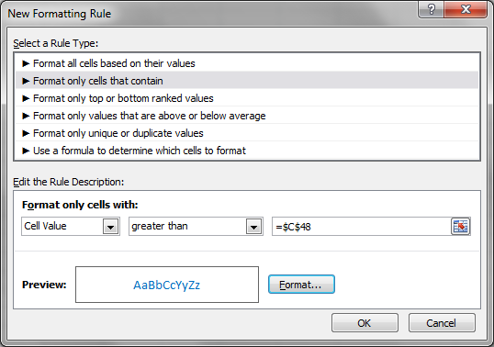
 |  | Industrija | Poljoprivreda | Usluge
 | Januar | 1,309.00 Din. | 1,470.00 Din. | 1,506.00 Din.
 | Februar | 1,377.00 Din. | 1,260.00 Din. | 1,620.00 Din.
 | Mart | 1,573.00 Din. | 1,284.00 Din. | 1,662.00 Din.
 | April | 1,454.00 Din. | 1,188.00 Din. | 1,812.00 Din.
 | Maj | 1,235.00 Din. | 2,450.00 Din. | 1,644.00 Din.
 | Jun | 985.00 Din. | 2,155.00 Din. | 1,597.00 Din.
 | Jul | 1,245.00 Din. | 1,988.00 Din. | 1,544.00 Din.
 | Avgust | 1,385.00 Din. | 1,568.00 Din. | 1,874.00 Din.
 | Septembar | 1,850.00 Din. | 1,974.00 Din. | 1,688.00 Din.
 | Oktobar | 1,755.00 Din. | 2,155.00 Din. | 1,345.00 Din.
 | Novembar | 1,654.00 Din. | 2,245.00 Din. | 1,697.00 Din.
 | Decembar | 1,112.00 Din. | 1,874.00 Din. | 1,488.00 Din.
 | Prosek | 1,411.17 Din. | 1,800.92 Din. | 1,623.08 Din.
 |  |  |  |  | U ovom slučaju mogu se ostaviti oznake $ kod referenciranja ćelije $C$48

 | Slučaj B
 | Proširiti prethodno uslovno formatiranje na sve tri kolone, tako da se svaka ćelija poredi sa odgovarajućim prosekom iz svoje kolone

 | Ovaj slučaj se rešava pozivanjem opcije Manage rules, nakon što se prethodno selektuju podaci koji su formatirani u slučaju 1
 | Zatim se selektuje odgovarajuće pravilo i bira opcija Edit Rule
 | Kako bi se pravilo moglo proširiti na ostale kolone potrebno je selektovati ćeliju C73 i obrisati $ ispred slova C
 | Nakon potvrde sa OK, u polju Applies to označiti oblast C63:E74
 | Potvrditi opcije sa OK ili Apply

 | Izgled tabele |  |  |  |  | Odabrane opcije

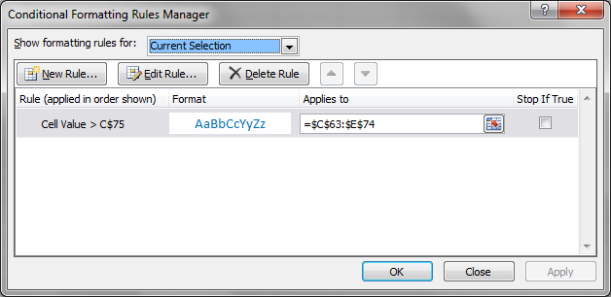
 |  | Industrija | Poljoprivreda | Usluge
 | Januar | 1,309.00 Din. | 1,470.00 Din. | 1,506.00 Din.
 | Februar | 1,377.00 Din. | 1,260.00 Din. | 1,620.00 Din.
 | Mart | 1,573.00 Din. | 1,284.00 Din. | 1,662.00 Din.
 | April | 1,454.00 Din. | 1,188.00 Din. | 1,812.00 Din.
 | Maj | 1,235.00 Din. | 2,450.00 Din. | 1,644.00 Din.
 | Jun | 985.00 Din. | 2,155.00 Din. | 1,597.00 Din.
 | Jul | 1,245.00 Din. | 1,988.00 Din. | 1,544.00 Din.
 | Avgust | 1,385.00 Din. | 1,568.00 Din. | 1,874.00 Din.
 | Septembar | 1,850.00 Din. | 1,974.00 Din. | 1,688.00 Din.
 | Oktobar | 1,755.00 Din. | 2,155.00 Din. | 1,345.00 Din.
 | Novembar | 1,654.00 Din. | 2,245.00 Din. | 1,697.00 Din.
 | Decembar | 1,112.00 Din. | 1,874.00 Din. | 1,488.00 Din.
 | Prosek | 1,411.17 Din. | 1,800.92 Din. | 1,623.08 Din.

 | Slučaj C
 | Prethodnom pravilu pridružiti novo: sve vrednosti manje od 1200 da budu crvene boje

 | Ovaj slučaj se rešava pozivanjem opcije Manage rules a zatim izborom opcije New rule

 | Izgled tabele |  |  |  |  | Odabrane opcije

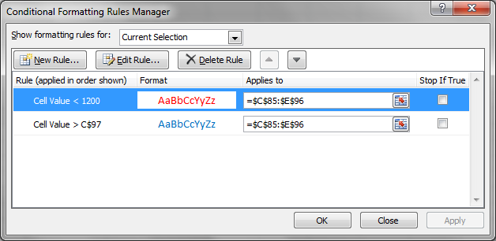
 |  | Industrija | Poljoprivreda | Usluge
 | Januar | 1,309.00 Din. | 1,470.00 Din. | 1,506.00 Din.
 | Februar | 1,377.00 Din. | 1,260.00 Din. | 1,620.00 Din.
 | Mart | 1,573.00 Din. | 1,284.00 Din. | 1,662.00 Din.
 | April | 1,454.00 Din. | 1,188.00 Din. | 1,812.00 Din.
 | Maj | 1,235.00 Din. | 2,450.00 Din. | 1,644.00 Din.
 | Jun | 985.00 Din. | 2,155.00 Din. | 1,597.00 Din.
 | Jul | 1,245.00 Din. | 1,988.00 Din. | 1,544.00 Din.
 | Avgust | 1,385.00 Din. | 1,568.00 Din. | 1,874.00 Din.
 | Septembar | 1,850.00 Din. | 1,974.00 Din. | 1,688.00 Din.
 | Oktobar | 1,755.00 Din. | 2,155.00 Din. | 1,345.00 Din.
 | Novembar | 1,654.00 Din. | 2,245.00 Din. | 1,697.00 Din.
 | Decembar | 1,112.00 Din. | 1,874.00 Din. | 1,488.00 Din.
 | Prosek | 1,411.17 Din. | 1,800.92 Din. | 1,623.08 Din.

pr3
Uslovno formatiranje
 | Uslovno formatiranje omogućava da se format ćelija automatski menja na osnovu različitih kriterijuma
 | Primer1: Formatiranje ćelija sa najvećim i najmanjim vrednostima

 |  | Industrija | Poljoprivreda | Usluge
 | Januar | 1,309.00 Din. | 1,470.00 Din. | 1,506.00 Din.
 | Februar | 1,377.00 Din. | 1,260.00 Din. | 1,620.00 Din.
 | Mart | 1,573.00 Din. | 1,284.00 Din. | 1,662.00 Din.
 | April | 1,454.00 Din. | 1,188.00 Din. | 1,812.00 Din.
 | Maj | 1,235.00 Din. | 2,450.00 Din. | 1,644.00 Din.
 | Jun | 985.00 Din. | 2,155.00 Din. | 1,597.00 Din.
 | Jul | 1,245.00 Din. | 1,988.00 Din. | 1,544.00 Din.
 | Avgust | 1,385.00 Din. | 1,568.00 Din. | 1,874.00 Din.
 | Septembar | 1,850.00 Din. | 1,974.00 Din. | 1,688.00 Din.
 | Oktobar | 1,755.00 Din. | 2,155.00 Din. | 1,345.00 Din.
 | Novembar | 1,654.00 Din. | 2,245.00 Din. | 1,697.00 Din.
 | Decembar | 1,112.00 Din. | 1,874.00 Din. | 1,488.00 Din.
 | Prosek | 1,411.17 Din. | 1,800.92 Din. | 1,623.08 Din.

1. | Selektovati opseg ćelija za koje će se primeniti uslovno formatiranje (c6:e17)
2. | Izabrati opciju Conditional Formatting u Home traci sa alatkama
3. | U meniju koji se otvara odabrati opciju New Rule...
4. | U otvorenom okviru za dijalog izabrati stavku Format only top or bottom ranked values
5. | U okviru opcije Format values that rank in:
 | Odabrati Top za najveće ili Bottom za najmanje vrednosti
 | Upisati u nastavku koliko najmanjih ili najvećih ćelija želimo foramtirati
 | Ukoliko želimo da opseg za formatiranje bude određen procentualno potrebno je potvrditi opciju % of the selected range
6. | Odabrati format koji će se primeniti na ćelije koje zadovoljavaju zadati uslov

 | Slučaj A
 | Obeležiti ljubičastom bojom 15 najvećih vrednosti u Industriji, Poljoprivredi i Uslugama

 | Izgled tabele |  |  |  | Odabrane opcije
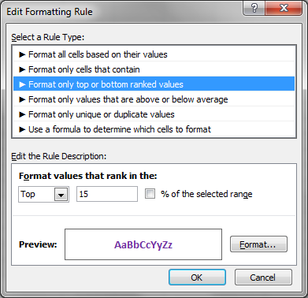
 |  | Industrija | Poljoprivreda | Usluge
 | Januar | 1,309.00 Din. | 1,470.00 Din. | 1,506.00 Din.
 | Februar | 1,377.00 Din. | 1,260.00 Din. | 1,620.00 Din.
 | Mart | 1,573.00 Din. | 1,284.00 Din. | 1,662.00 Din.
 | April | 1,454.00 Din. | 1,188.00 Din. | 1,812.00 Din.
 | Maj | 1,235.00 Din. | 2,450.00 Din. | 1,644.00 Din.
 | Jun | 985.00 Din. | 2,155.00 Din. | 1,597.00 Din.
 | Jul | 1,245.00 Din. | 1,988.00 Din. | 1,544.00 Din.
 | Avgust | 1,385.00 Din. | 1,568.00 Din. | 1,874.00 Din.
 | Septembar | 1,850.00 Din. | 1,974.00 Din. | 1,688.00 Din.
 | Oktobar | 1,755.00 Din. | 2,155.00 Din. | 1,345.00 Din.
 | Novembar | 1,654.00 Din. | 2,245.00 Din. | 1,697.00 Din.
 | Decembar | 1,112.00 Din. | 1,874.00 Din. | 1,488.00 Din.
 | Prosek | 1,411.17 Din. | 1,800.92 Din. | 1,623.08 Din.

 | Slučaj B
 | Obeležiti zelenom bojom ćelije koje pripadaju opsegu 15% najvećih vrednosti u Industriji, Poljoprivredi i Uslugama

 | Izgled tabele |  |  |  | Odabrane opcije
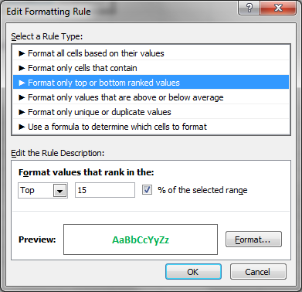
 |  | Industrija | Poljoprivreda | Usluge
 | Januar | 1,309.00 Din. | 1,470.00 Din. | 1,506.00 Din.
 | Februar | 1,377.00 Din. | 1,260.00 Din. | 1,620.00 Din.
 | Mart | 1,573.00 Din. | 1,284.00 Din. | 1,662.00 Din.
 | April | 1,454.00 Din. | 1,188.00 Din. | 1,812.00 Din.
 | Maj | 1,235.00 Din. | 2,450.00 Din. | 1,644.00 Din.
 | Jun | 985.00 Din. | 2,155.00 Din. | 1,597.00 Din.
 | Jul | 1,245.00 Din. | 1,988.00 Din. | 1,544.00 Din.
 | Avgust | 1,385.00 Din. | 1,568.00 Din. | 1,874.00 Din.
 | Septembar | 1,850.00 Din. | 1,974.00 Din. | 1,688.00 Din.
 | Oktobar | 1,755.00 Din. | 2,155.00 Din. | 1,345.00 Din.
 | Novembar | 1,654.00 Din. | 2,245.00 Din. | 1,697.00 Din.
 | Decembar | 1,112.00 Din. | 1,874.00 Din. | 1,488.00 Din.
 | Prosek | 1,411.17 Din. | 1,800.92 Din. | 1,623.08 Din.

 | Slučaj C
 | Prethodnom uslovu pridodati pravilo da se crvenom bojom prikažu 7 najmanjih vrednosti

 | Izgled tabele |  |  |  | Odabrane opcije

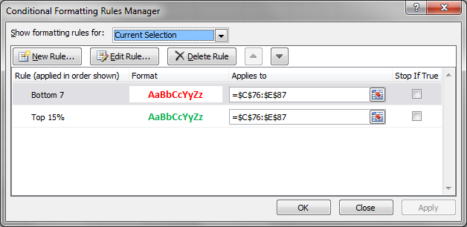
 |  | Industrija | Poljoprivreda | Usluge
 | Januar | 1,309.00 Din. | 1,470.00 Din. | 1,506.00 Din.
 | Februar | 1,377.00 Din. | 1,260.00 Din. | 1,620.00 Din.
 | Mart | 1,573.00 Din. | 1,284.00 Din. | 1,662.00 Din.
 | April | 1,454.00 Din. | 1,188.00 Din. | 1,812.00 Din.
 | Maj | 1,235.00 Din. | 2,450.00 Din. | 1,644.00 Din.
 | Jun | 985.00 Din. | 2,155.00 Din. | 1,597.00 Din.
 | Jul | 1,245.00 Din. | 1,988.00 Din. | 1,544.00 Din.
 | Avgust | 1,385.00 Din. | 1,568.00 Din. | 1,874.00 Din.
 | Septembar | 1,850.00 Din. | 1,974.00 Din. | 1,688.00 Din.
 | Oktobar | 1,755.00 Din. | 2,155.00 Din. | 1,345.00 Din.
 | Novembar | 1,654.00 Din. | 2,245.00 Din. | 1,697.00 Din.
 | Decembar | 1,112.00 Din. | 1,874.00 Din. | 1,488.00 Din.
 | Prosek | 1,411.17 Din. | 1,800.92 Din. | 1,623.08 Din.

pr4
Uslovno formatiranje
 | Uslovno formatiranje omogućava da se format ćelija automatski menja na osnovu različitih kriterijuma
 | Primer1: Formatiranje ćelija koje su ispod ili iznad proseka

 |  | Industrija | Poljoprivreda | Usluge
 | Januar | 1,309.00 Din. | 1,470.00 Din. | 1,506.00 Din.
 | Februar | 1,377.00 Din. | 1,260.00 Din. | 1,620.00 Din.
 | Mart | 1,573.00 Din. | 1,284.00 Din. | 1,662.00 Din.
 | April | 1,454.00 Din. | 1,188.00 Din. | 1,812.00 Din.
 | Maj | 1,235.00 Din. | 2,450.00 Din. | 1,644.00 Din.
 | Jun | 985.00 Din. | 2,155.00 Din. | 1,597.00 Din.
 | Jul | 1,245.00 Din. | 1,988.00 Din. | 1,544.00 Din.
 | Avgust | 1,385.00 Din. | 1,568.00 Din. | 1,874.00 Din.
 | Septembar | 1,850.00 Din. | 1,974.00 Din. | 1,688.00 Din.
 | Oktobar | 1,755.00 Din. | 2,155.00 Din. | 1,345.00 Din.
 | Novembar | 1,654.00 Din. | 2,245.00 Din. | 1,697.00 Din.
 | Decembar | 1,112.00 Din. | 1,874.00 Din. | 1,488.00 Din.
 | Prosek | 1,411.17 Din. | 1,800.92 Din. | 1,623.08 Din.

1. | Selektovati opseg ćelija za koje će se primeniti uslovno formatiranje (c6:e17)
2. | Izabrati opciju Conditional Formatting u Home traci sa alatkama
3. | U meniju koji se otvara odabrati opciju New Rule...
4. | U otvorenom okviru za dijalog izabrati stavku Format only values that are above or below average
5. | U okviru opcije Format values that are:
 | Odabrati above za formatiranje vrednosti iznad proseka ili below za vrednosti ispod proseka
6. | Odabrati format koji će se primeniti na ćelije koje zadovoljavaju zadati uslov

 | Slučaj A
 | Obeležiti svetloplavom bojom sve ćelije koje su iznad proseka selektovanog opsega

 | Izgled tabele |  |  |  | Odabrane opcije

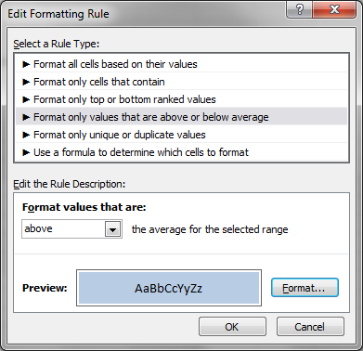
 |  | Industrija | Poljoprivreda | Usluge
 | Januar | 1,309.00 Din. | 1,470.00 Din. | 1,506.00 Din.
 | Februar | 1,377.00 Din. | 1,260.00 Din. | 1,620.00 Din.
 | Mart | 1,573.00 Din. | 1,284.00 Din. | 1,662.00 Din.
 | April | 1,454.00 Din. | 1,188.00 Din. | 1,812.00 Din.
 | Maj | 1,235.00 Din. | 2,450.00 Din. | 1,644.00 Din.
 | Jun | 985.00 Din. | 2,155.00 Din. | 1,597.00 Din.
 | Jul | 1,245.00 Din. | 1,988.00 Din. | 1,544.00 Din.
 | Avgust | 1,385.00 Din. | 1,568.00 Din. | 1,874.00 Din.
 | Septembar | 1,850.00 Din. | 1,974.00 Din. | 1,688.00 Din.
 | Oktobar | 1,755.00 Din. | 2,155.00 Din. | 1,345.00 Din.
 | Novembar | 1,654.00 Din. | 2,245.00 Din. | 1,697.00 Din.
 | Decembar | 1,112.00 Din. | 1,874.00 Din. | 1,488.00 Din.
 | Prosek | 1,411.17 Din. | 1,800.92 Din. | 1,623.08 Din.

pr5
Uslovno formatiranje
 | Uslovno formatiranje omogućava da se format ćelija automatski menja na osnovu različitih kriterijuma
 | Primer1: Formatiranje ćelija sa jedinstvenim odnosno dupliciranim vrednostima

 |  | Industrija | Poljoprivreda | Usluge
 | Januar | 1,309.00 Din. | 1,470.00 Din. | 1,506.00 Din.
 | Februar | 1,377.00 Din. | 1,260.00 Din. | 1,620.00 Din.
 | Mart | 1,573.00 Din. | 1,284.00 Din. | 1,662.00 Din.
 | April | 1,454.00 Din. | 1,188.00 Din. | 1,812.00 Din.
 | Maj | 1,235.00 Din. | 2,450.00 Din. | 1,644.00 Din.
 | Jun | 985.00 Din. | 2,155.00 Din. | 1,597.00 Din.
 | Jul | 1,245.00 Din. | 1,988.00 Din. | 1,544.00 Din.
 | Avgust | 1,385.00 Din. | 1,568.00 Din. | 1,874.00 Din.
 | Septembar | 1,850.00 Din. | 1,974.00 Din. | 1,688.00 Din.
 | Oktobar | 1,755.00 Din. | 2,155.00 Din. | 1,345.00 Din.
 | Novembar | 1,654.00 Din. | 2,245.00 Din. | 1,697.00 Din.
 | Decembar | 1,112.00 Din. | 1,874.00 Din. | 1,488.00 Din.
 | Prosek | 1,411.17 Din. | 1,800.92 Din. | 1,623.08 Din.

1. | Selektovati opseg ćelija za koje će se primeniti uslovno formatiranje (c6:e17)
2. | Izabrati opciju Conditional Formatting u Home traci sa alatkama
3. | U meniju koji se otvara odabrati opciju New Rule...
4. | U otvorenom okviru za dijalog izabrati stavku Format only unique or duplicate values
5. | U okviru opcije Format values that rank in:
 | Odabrati duplicate za duplicirane ili unique za jedinstvene vrednosti
6. | Odabrati format koji će se primeniti na ćelije koje zadovoljavaju zadati uslov

 | Slučaj A
 | Obeležiti zelenom bojom sve duplicirane vrednosti u Industriji, Poljoprivredi i Uslugama

 | Izgled tabele |  |  |  | Odabrane opcije

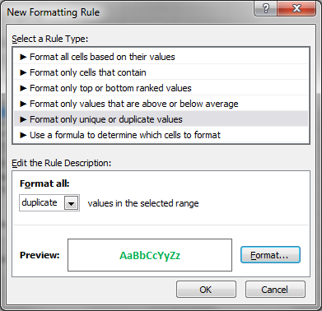
 |  | Industrija | Poljoprivreda | Usluge
 | Januar | 1,309.00 Din. | 1,470.00 Din. | 1,506.00 Din.
 | Februar | 1,377.00 Din. | 1,260.00 Din. | 1,620.00 Din.
 | Mart | 1,573.00 Din. | 1,284.00 Din. | 1,662.00 Din.
 | April | 1,454.00 Din. | 1,188.00 Din. | 1,812.00 Din.
 | Maj | 1,235.00 Din. | 2,450.00 Din. | 1,644.00 Din.
 | Jun | 985.00 Din. | 2,155.00 Din. | 1,597.00 Din.
 | Jul | 1,245.00 Din. | 1,988.00 Din. | 1,544.00 Din.
 | Avgust | 1,385.00 Din. | 1,568.00 Din. | 1,874.00 Din.
 | Septembar | 1,850.00 Din. | 1,974.00 Din. | 1,688.00 Din.
 | Oktobar | 1,755.00 Din. | 2,155.00 Din. | 1,345.00 Din.
 | Novembar | 1,654.00 Din. | 2,245.00 Din. | 1,697.00 Din.
 | Decembar | 1,112.00 Din. | 1,874.00 Din. | 1,488.00 Din.
 | Prosek | 1,411.17 Din. | 1,800.92 Din. | 1,623.08 Din.

pr6
Uslovno formatiranje
 | Uslovno formatiranje omogućava da se format ćelija automatski menja na osnovu različitih kriterijuma
 | Primer1: Formatiranje ćelija na bazi postavljene formule

 |  | Industrija | Poljoprivreda | Usluge
 | Januar | 1,309.00 Din. | 1,470.00 Din. | 1,506.00 Din.
 | Februar | 1,377.00 Din. | 1,260.00 Din. | 1,620.00 Din.
 | Mart | 1,573.00 Din. | 1,284.00 Din. | 1,662.00 Din.
 | April | 1,454.00 Din. | 1,188.00 Din. | 1,812.00 Din.
 | Maj | 1,235.00 Din. | 2,450.00 Din. | 1,644.00 Din.
 | Jun | 985.00 Din. | 2,155.00 Din. | 1,597.00 Din.
 | Jul | 1,245.00 Din. | 1,988.00 Din. | 1,544.00 Din.
 | Avgust | 1,385.00 Din. | 1,568.00 Din. | 1,874.00 Din.
 | Septembar | 1,850.00 Din. | 1,974.00 Din. | 1,688.00 Din.
 | Oktobar | 1,755.00 Din. | 2,155.00 Din. | 1,345.00 Din.
 | Novembar | 1,654.00 Din. | 2,245.00 Din. | 1,697.00 Din.
 | Decembar | 1,112.00 Din. | 1,874.00 Din. | 1,488.00 Din.
 | Prosek | 1,411.17 Din. | 1,800.92 Din. | 1,623.08 Din.

1. | Selektovati opseg ćelija za koje će se primeniti uslovno formatiranje (c6:e17)
2. | Izabrati opciju Conditional Formatting u Home traci sa alatkama
3. | U meniju koji se otvara odabrati opciju New Rule...
4. | U otvorenom okviru za dijalog izabrati stavku Use a formula to determine which cells to format
5. | U okviru opcije Format values where this formula is true:
 | Upisati u nastavku formulu čije će zadovoljenje usloviti navedeni format
6. | Odabrati format koji će se primeniti na ćelije koje zadovoljavaju zadati uslov

 | Slučaj A
 | Obeležiti fontom crvene boje sve ćelije jedne kolone čija je vrednost veća od proseka prvih 6 meseci u toj koloni

 | Izgled tabele |  |  |  |  | Odabrane opcije
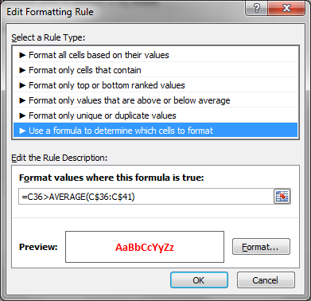
 |  | Industrija | Poljoprivreda | Usluge
 | Januar | 1,309.00 Din. | 1,470.00 Din. | 1,506.00 Din.
 | Februar | 1,377.00 Din. | 1,260.00 Din. | 1,620.00 Din.
 | Mart | 1,573.00 Din. | 1,284.00 Din. | 1,662.00 Din.
 | April | 1,454.00 Din. | 1,188.00 Din. | 1,812.00 Din.
 | Maj | 1,235.00 Din. | 2,450.00 Din. | 1,644.00 Din.
 | Jun | 985.00 Din. | 2,155.00 Din. | 1,597.00 Din.
 | Jul | 1,245.00 Din. | 1,988.00 Din. | 1,544.00 Din.
 | Avgust | 1,385.00 Din. | 1,568.00 Din. | 1,874.00 Din.
 | Septembar | 1,850.00 Din. | 1,974.00 Din. | 1,688.00 Din.
 | Oktobar | 1,755.00 Din. | 2,155.00 Din. | 1,345.00 Din.
 | Novembar | 1,654.00 Din. | 2,245.00 Din. | 1,697.00 Din.
 | Decembar | 1,112.00 Din. | 1,874.00 Din. | 1,488.00 Din.
 | Prosek | 1,411.17 Din. | 1,800.92 Din. | 1,623.08 Din.

 | Prosek jan-jun | 1,322.17 Din. | 1,634.50 Din. | 1,640.17 Din. | (ovi podaci su prikazani samo radi poređenja ćelija u opsegu sa prosekom kolone)

